Semanal
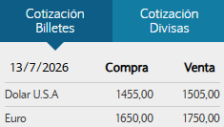
2026-07-17 | 2026-29 |  |  |  |  | Pago Total Semana 29 | USD 1,179,405.28 | $ 1,775,004,943.97 | V1 | V2 |  | U$D | $ 1,505.00
 |  |  |  |  |  |  |  |  |  |  |  | EUR | $ 1,750.00
 |  |  |  |  |  | Efectivo | USD 5,681.06 | $ 8,550,000.00 | $ 1,096,000.00 | $ 7,454,000.00 | - |  | $ 3,550,000.00
 |  |  |  |  |  | Transferencia | USD 268,628.68 | $ 404,286,158.40 | $ 404,286,158.40 | $ - | - |  |  | $ 372,886,158.40
 |  |  |  |  |  | Emisión/endoso cheques | USD 905,095.54 | $ 1,362,168,785.57 | $ 1,020,990,430.58 | $ 341,178,354.99 | -
 |  |  |  |  |  |  | $ - | -

Semana | Proveedor | Descripción | FTP | Rubro | Vía | Forma de pago | Divisa | $ | Importe AR$ | Importe U$D | Obs. | Fecha_Cheque | SemanaCh | OP | Estado
...

Pago Semana
Pagos y proyección de pagos semanal
Proyección efectivo semanal

Semana | Estado | Vía | Forma de pago | U$D | AR$ | % - AR$ | Semana | Estado | Vía | Forma de pago | AR$ | % - AR$
2026-29 | Pagado | 1 | Cheque | USD 7,013.02 | $ 10,554,601.50 | 23.78% | 2026-29 | Semana 29 | 1 | Efectivo | $ 700,000.00 | 9.78%
 |  |  | Efectivo | USD 1,488.98 | $ 2,240,921.36 | 5.05% |  |  | 2 | Efectivo | $ 6,454,000.00 | 90.22%
 |  |  | Transferencia | USD 174.38 | $ 262,437.00 | 0.59% |  | Total Semana 29 |  |  | $ 7,154,000.00 | 100.00%
 |  |  |  |  |  |  | Total 2026-29 |  |  |  | $ 7,154,000.00 | 100.00%
 |  | 2 | Cheque | USD 14,816.88 | $ 22,299,402.49 | 50.25% | Total general |  |  |  | $ 7,154,000.00 | 100.00%
 |  |  | Efectivo | USD 5,993.69 | $ 9,020,500.00 | 20.33%

 | Total Pagado |  |  | USD 29,486.95 | $ 44,377,862.35 | 100.00%

Total 2026-29 |  |  |  | USD 29,486.95 | $ 44,377,862.35 | 100.00%
Total general |  |  |  | USD 29,486.95 | $ 44,377,862.35 | 100.00%

Deuda Fruta
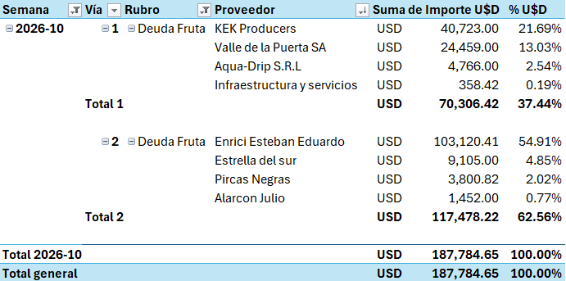
Deuda Fruta
Semana | Vía | Rubro | Proveedor | Suma de Importe U$D | % U$D
Total general |  |  |  |  | #DIV/0!

 |  |  |  |  |  | =

Semana | Vía | Rubro | Proveedor | Suma de Importe AR$ | Suma de Importe AR$2
Total general |  |  |  |  | #DIV/0!

Deuda Proveedores
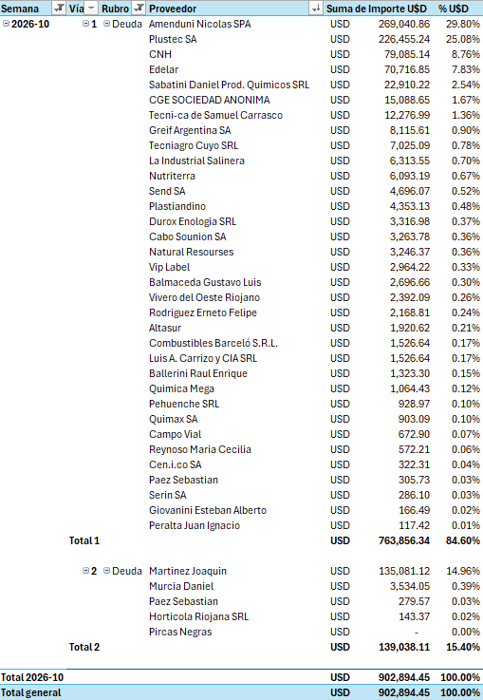
Deuda Proveedores
Semana | Vía | Rubro | Proveedor | Suma de Importe AR$ | Suma de Importe AR$2 | Semana | Vía | Rubro | Proveedor | Suma de Importe U$D | % U$D
2026-25 | 1 | Deuda | Plustec SA | 44,237,947.88 | 97.55% | 2026-25 | 1 | Deuda | Plustec SA | USD 29,393.99 | 97.55% | #REF!
 |  |  | Sucesion de Garay Enrique | 1,012,900.00 | 2.23% |  |  |  | Sucesion de Garay Enrique | USD 673.02 | 2.23%
 |  |  | Vassellati Zarate Cesar Exequiel | 100,000.00 | 0.22% |  |  |  | Vassellati Zarate Cesar Exequiel | USD 66.45 | 0.22%
 | Total 1 |  |  | 45,350,847.88 | 100.00% |  | Total 1 |  |  | USD 30,133.45 | 100.00%

Total 2026-25 |  |  |  | 45,350,847.88 | 100.00% | Total 2026-25 |  |  |  | USD 30,133.45 | 100.00%
Total general |  |  |  | 45,350,847.88 | 100.00% | Total general |  |  |  | USD 30,133.45 | 100.00%

